页面设计修改
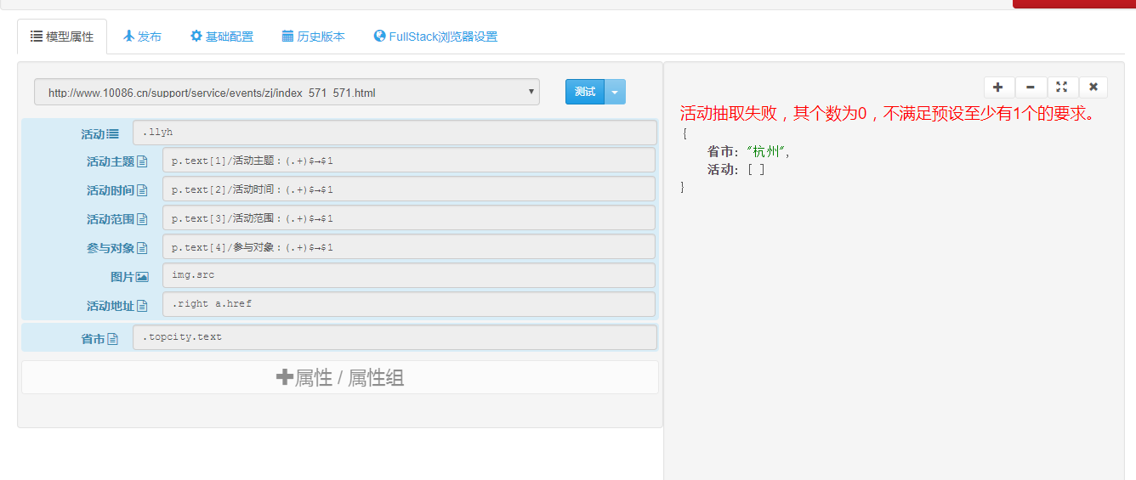
1、页面模型：
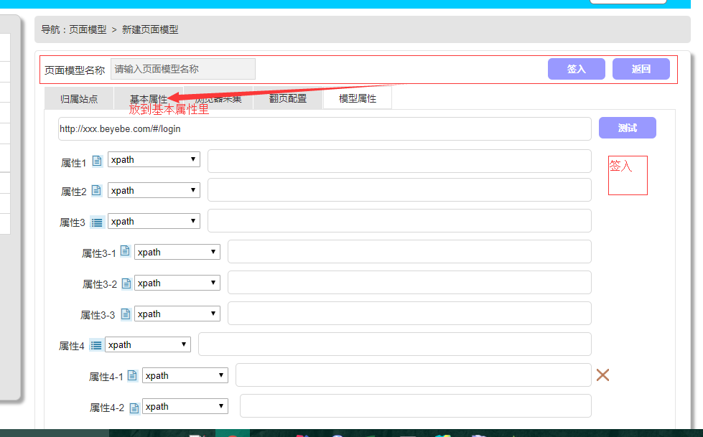

2、页面模型在线测试(下图小蜜蜂测试页面)：

